Casos y ejecuciones
ID | Tipo | Nombre | Objetivo | Precondiciones | Datos de entrada | Nro | Paso | Resultado Esperado | Resultado Obtenido | Prioridad | Estado del CP | Evidencia
ECO-CP0001 | Positivo | Supermercado ECO - Ofertas y promociones | Desde el boton de "ofertas" ver las imagenes de todas las ofertas disponibles | Acceso a internet. Acceso a la seccion de ofertas y promociones | N/A | 1 | Ingresar a http://www.ecosupermercados.com.ar/ | Visualizar imagenes de las ofertas del supermecado bancarias o de billetera virual en un solo lugar | Se pude ver las imagenes de las ofertas del supermecado correctamente | Media | Paso | 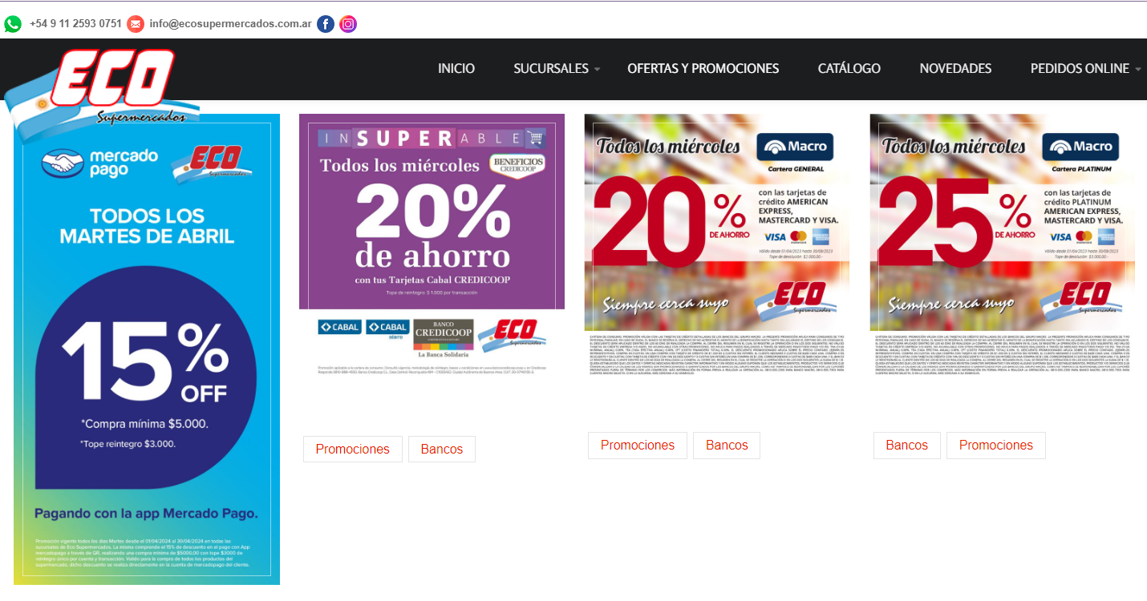
 |  |  |  |  |  | 2 | Ingresar a la seccion Ofertas y promociones
 |  |  |  |  |  | 3

ECO-CP0002 | Positivo | Supermercado ECO - Entrada para realizar un pedido a la sucursal 8 | Ingresar a la sucursal 8 para completar el formulario que le permita al usuario realizar un pedido online | Acceso a internet. Acceso a la seccion de Pedidos on line de la sucursal 8 | N/A | 1 | Ingresar a http://www.ecosupermercados.com.ar/ | Permite ingresar al formulario para el pedido de mercaderia para entrega a domicilio o retiro en sucursal | Se ingresa correctamente al formulario de la sucursal 8 para realizar un pedido on line | Alta | Paso | 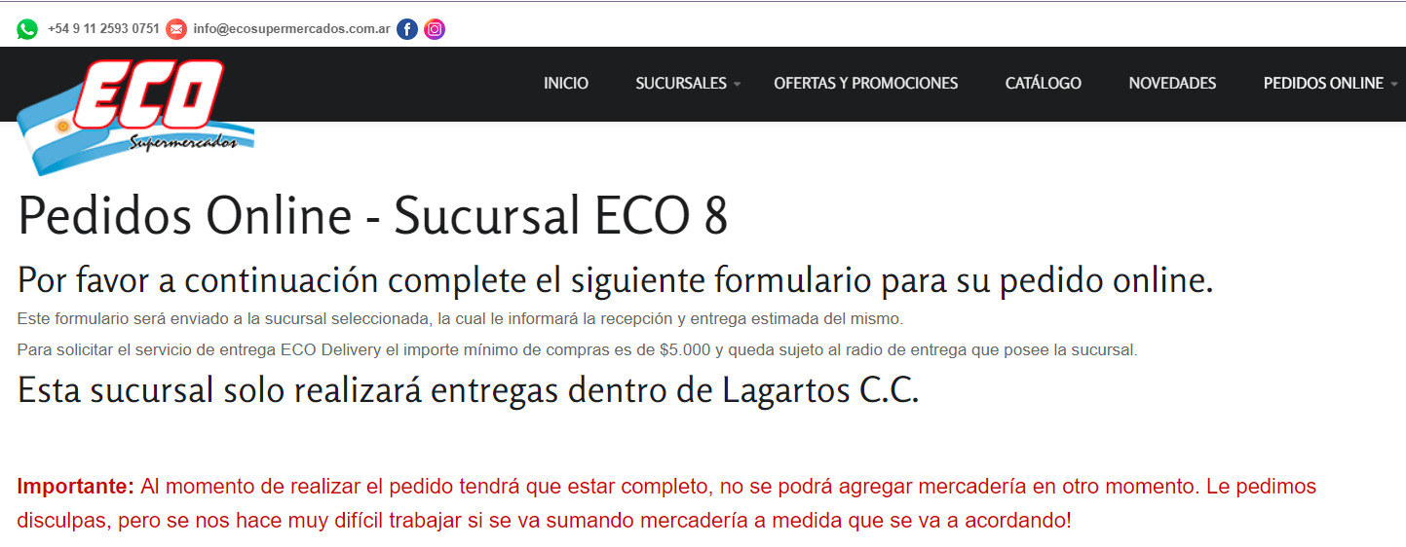
 |  |  |  |  |  | 2 | Ingresar a la seccion Pedidos on line
 |  |  |  |  |  | 3 | Seleccionar sucursal 8 del menu desplegable

 |  |  |  |  |  |  |  |  |  |  |  | LINK VIDEO: Testing-PedidoOnline.webm
ECO-CP0003 | Positivo | Supermercado ECO - Catalogo | Clickear en el menu catalogo para mostrar el catalogo actualizado | Acceso a la seccion catalogo del menu | N/A | 1 | Ingresar a http://www.ecosupermercados.com.ar/ | Al clickear en Catalogo del menu mostrar la informacion de los productos o aviso que la seccion esta en construccion | Al ingresar a Catalogo no muestra productos pero aparece como contenido el texto que indica "Nuestra tienda está actualmente fuera de servicio por mantenimiento. Por favor, vuelva a consultar pronto." | Baja | Paso | 
 |  |  |  |  |  | 2 | Ingresar a la seccion Catalogo


 |  |  |  |  |  |  |  |  |  |  |  | LINK VIDEO : Testing-Catalogo.webm
ECO-CP0004 | Positivo | Supermercado ECO - Catalogo - Busqueda | Clickear en el menu catalogo utilizar el campo de busqueda para buscar un producto en especifico | Acceso a la seccion catalogo del menu | N/A | 1 | Ingresar a http://www.ecosupermercados.com.ar/ | Encontrar el o los productos que respondan a la busqueda realizada o avisar que la seccion esta en construccion | El buscador no muestra ningun producto. Aparece como contenido el texto que indica "Nuestra tienda está actualmente fuera de servicio por mantenimiento. Por favor, vuelva a consultar pronto." | Alta | Paso
 |  |  |  |  |  | 2 | Ingresar a la seccion Catalogo
 |  |  |  |  |  | 3 | Incluir un item en el campo de busqueda

 |  |  |  |  |  |  |  |  |  |  |  | VIDEO: Testing-Catalogo.webm
ECO-CP0005 | Positivo | Supermercado ECO - Promocion Banco Credicoop | Al clickear la imagenes dentro de la seccion ofertas y promociones, se abre una nueva seccion donde se muestra la imagen a pantalla completa para mejor visualizacion | Acceso a internet. Acceso a la seccion de ofertas y promociones . Banco Credicoop | N/A | 1 | Ingresar a http://www.ecosupermercados.com.ar/ | Al clickear las imagenes estas se deben abrir en una pestaña o pagina y ver a pantalla completa para mejorar la visualizacion por parte del usuario | La imagen se ve con nitidez y permite ver a pantalla completa y en tamaño mas chico | Media | Paso | 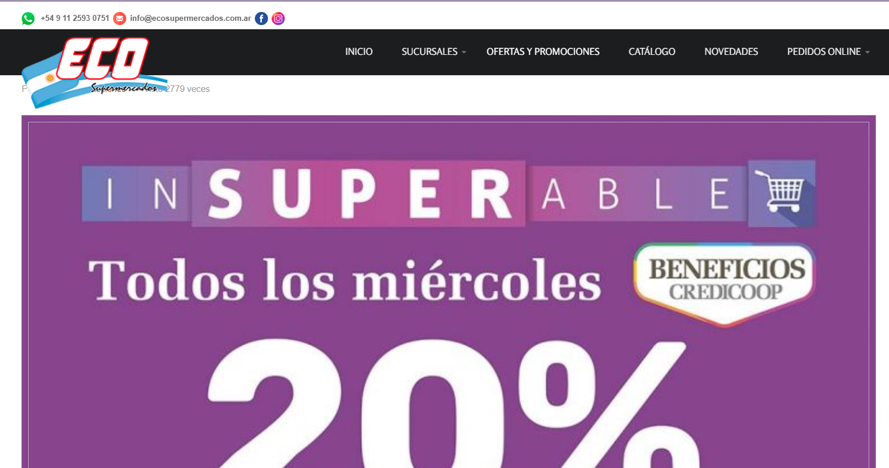
 |  |  |  |  |  | 2 | Ingresar a la seccion Ofertas y promociones
 |  |  |  |  |  | 3 | Clickear sobre la imagen de la oferta de Banco Credicoop
 |  |  |  |  |  |  |  |  |  |  |  | VIDEO : Testing-OfertasYPromociones.webm
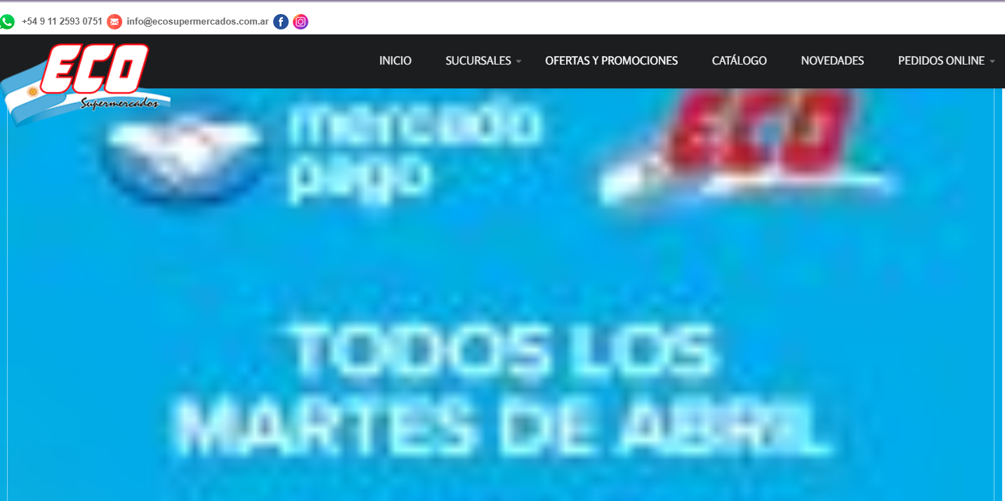
ECO-CP0006 | Negativo | Supermercado ECO - Ofertas y promociones Mercado Pago | Comprobar que la visualizacion de la imagen de oferta de mercado pago no se ve nitidamente o de baja calidad | Acceso a internet. Acceso a la seccion de ofertas y promociones- Clickear la imagen de mercado pago | N/A | 1 | Ingresar a http://www.ecosupermercados.com.ar/ | No poder visualizar la imagen de mercado pago a pantalla completa y con mayor nitidez | La imagen se a tamaño completo pero pixelada, no permitiendo leer con claridad, para ello se debe volver a clickear para tener una imagen mas chica | Media | Paso
 |  |  |  |  |  | 2 | Ingresar a la seccion Ofertas y promociones
 |  |  |  |  |  | 3 | Clickear sobre la imagen de mercado pago
 |  |  |  |  |  |  |  |  |  |  |  | VIDEO: Testing-OfertasYPromociones.webm
ECO-CP0007 | Negativo | Supermercado ECO - Entrada telefono para realizar un pedido a la sucursal 8 | Corroborar que no permita completar con datos no numericos el campo telefono | Acceso a seccion Pedido Online de la sucursal 8 | N/A | 1 | Ingresar a http://www.ecosupermercados.com.ar/ | Al ingresar texto u otros caracteres no numerico, no reconoce que la informacion no corresponde al campo indicado | Permite seguir completando el resto de los campos | Alta | Paso | 
 |  |  |  |  |  | 2 | Ingresar a la seccion pedido online, sucursal 8
 |  |  |  |  |  | 3 | Completar el campo de telefono con letras
 |  |  |  |  |  |  |  |  |  |  |  | VIDEO: Testing-OfertasYPromociones.webm
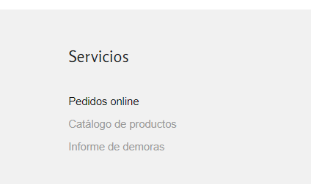
ECO-CP0008 | Negativo | Supermercado ECO - Footer enlace | Corroborar que al clickear en enlaces del footer estos no permiten la normal navegabilidad, es decir poder acceder a esas secciones | Acceso a la pagina principal | N/A | 1 | Ingresar a http://www.ecosupermercados.com.ar/ | Al clickear no se producen cambios o mensaje que no se puede cargar la pagina | Los enlaces no funcionan | Media | Paso
 |  |  |  |  |  | 2 | Ir hasta el extremo inferior de la pagina y clickear sobre alguno de los enlaces de seccion o servicios
 |  |  |  |  |  | 3

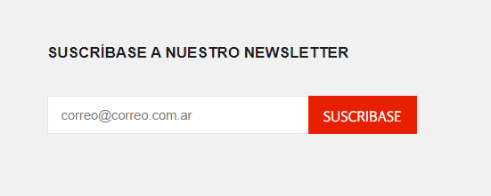
 |  |  |  |  |  |  |  |  |  |  |  | VIDEO: Testing-Servicios-Enlaces.webm
ECO-CP0009 | Negativo | Supermercado ECO - Suscribase | Corroborar que en el footer no pueda suscribirse al ingresar un correo electronico | Acceso a la seccion de suscribase ubicado en el footer | N/A | 1 | Ingresar a http://www.ecosupermercados.com.ar/ | Permite completar con correo electronico pero la suscripcion no se completa | No realiza ninguna accion | Alta | Paso
 |  |  |  |  |  | 2 | Ir hasta el extremo inferior de la pagina y completar con un correo electronico donde aparece el campo "suscribase"
 |  |  |  |  |  | 3
 |  |  |  |  |  |  |  |  |  |  |  | VIDEO: Testing-Suscribase.webm
ECO-CP0010 | Negativo | Supermercado ECO - Pedido online Sucursal 8 - Info requerida | Corroborar que al completar el campo de formulario no reconoce informacion obligatoria | Acceso a seccion Pedido Online de la sucursal 8 | nombre y apellido | 1 | Ingresar a http://www.ecosupermercados.com.ar/ | Cuando no se completa alguno de los campos requeridos de todas maneras permite el envio normal de formulario | Al no completar alguno de los campos requeridos se dirige al sector que debe completar y lo muestra con fondo amarillo | Alta | Fallo
 |  |  |  |  | direccion | 2 | Ingresar a la seccion Pedido Online
 |  |  |  |  | barrio | 3 | completar la informacion requerida
 |  |  |  |  | localidad | 4 | clickear en enviar
 |  |  |  |  | telefono
 |  |  |  |  | DNI |  |  |  |  |  |  | LINK VIDEO: Testing-PedidoOnline.webm

